ESTOQUE
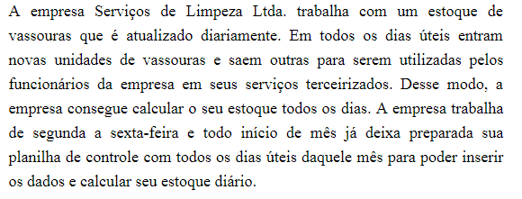
DATA DE HOJE: |  |  |  |  | 2026-03-30
DIA DE HOJE: |  |  |  |  | 30
NÚMERO DO MÊS DE HOJE: |  |  |  |  | 3
ANO DE HOJE: |  |  |  |  | 2026
NÚMERO DO DIA DA SEMANA DE HOJE: |  |  |  |  | 2

CONTROLE DO ESTOQUE DE VASSOURAS
MÊS: | 2020-09-01

DATA | DIA DA SEMANA | ESTOQUE ANTERIOR | QUANTIDADE ENTRADA | QUANTIDADE SAÍDA | ESTOQUE DO DIA
2020-09-01 | 2020-09-01 | 10 | 20 | 15 | 15
2020-09-02 | 2020-09-02 | 15 | 5 | 20 | 0
2020-09-03 | 2020-09-03 | 0 | 10 | 8 | 2
2020-09-04 | 2020-09-04 | 2 | 23 | 20 | 5
2020-09-08 | 2020-09-08 | 5 | 25 | 22 | 8
2020-09-09 | 2020-09-09 | 8 | 12 | 10 | 10
2020-09-10 | 2020-09-10 | 10 | 20 | 12 | 18
2020-09-11 | 2020-09-11 | 18 | 2 | 15 | 5
2020-09-14 | 2020-09-14 | 5 | 13 | 17 | 1
2020-09-15 | 2020-09-15 | 1 | 20 | 15 | 6
2020-09-16 | 2020-09-16 | 6 | 22 | 25 | 3
2020-09-17 | 2020-09-17 | 3 | 30 | 24 | 9
2020-09-18 | 2020-09-18 | 9 | 45 | 40 | 14
2020-09-21 | 2020-09-21 | 14 | 12 | 25 | 1
2020-09-22 | 2020-09-22 | 1 | 20 | 10 | 11
2020-09-23 | 2020-09-23 | 11 | 22 | 25 | 8
2020-09-24 | 2020-09-24 | 8 | 25 | 28 | 5
2020-09-25 | 2020-09-25 | 5 | 16 | 21 | 0
2020-09-28 | 2020-09-28 | 0 | 35 | 28 | 7
2020-09-29 | 2020-09-29 | 7 | 13 | 15 | 5
2020-09-30 | 2020-09-30 | 5 | 25 | 15 | 15

Funções
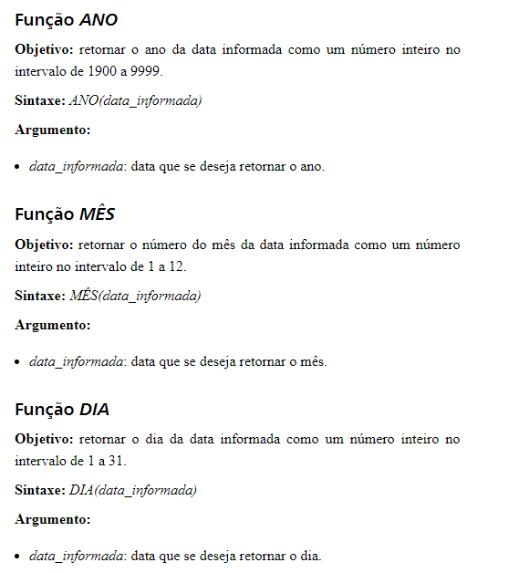

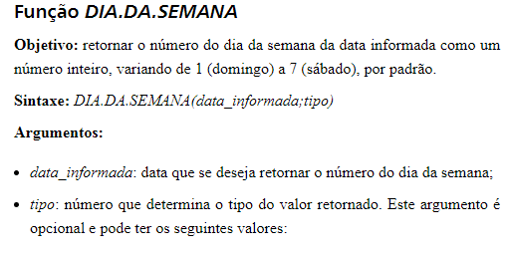

Funções 2
